Серия Т
ООО "ПЗТТ"
 |  |  |  |  | г.Псков, пер.Шоссейный, д.11
 |  |  |  |  | www.pztt.ru |  | sales@pztt.ru
 | ПРАЙС-ЛИСТ |  |  |  | Действителен с 12.02.2026

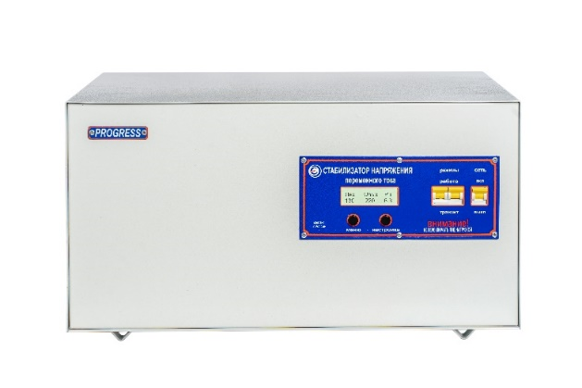
 | МОДЕЛЬ PROGRESS | Мощность кВа | Дипазон выходных напряжений | Диапазон входных напряжений |  | Габаритные размеры, мм ш*г*в | Вес, кг | Цена руб.
 |  |  |  | предельный | номинальный |  |  | Розничная
"У Т В Е Р Ж Д А Ю" Директор ООО "ПЗТТ" _________ // | Стабилизаторы напряжения PROGRESS серии Т
 | Однофазные
 | 10000Т-30 | 10 | 220±4,5% | 130-275 | 150-265 | 530*276*290 | 29 | 61300
 | 12000Т-30 | 12 | 220±4,5% | 130-275 | 150-265 | 530*276*290 | 32 | 68500
 | 15000Т-30 | 15 | 220±4,5% | 130-275 | 150-265 | 530*276*290 | 51 | 88600
 | 20000Т-30 | 20 | 220±4,5% | 130-275 | 150-265 | 355*405*835 | 77 | 133400
 | 30000Т-30 | 30 | 220±4,5% | 130-275 | 150-265 | 355*405*835 | 84 | 156700
 | 50000Т-30 | 50 | 220±4,5% | 130-275 | 150-265 | 405*475*940 | 102 | 249000
 | Трехфазные
 | состоят из трех однофазных стабилизаторов напряжения
 | 30000Т-30-3 | 30 | 380±4,5% | 225-476 | 260-458 | 3шт*530*276*290 |  | 183900
 | 36000Т-30-3 | 36 | 380±4,5% | 225-476 | 260-458 | 3шт*530*276*290 |  | 205500
 | 45000Т-30-3 | 45 | 380±4,5% | 225-476 | 260-458 | 3шт*530*276*290 |  | 265800
 | 60000Т-30-3 | 60 | 380±4,5% | 225-476 | 260-458 | 3шт*355*405*835 |  | 400200
 | 90000Т-30-3 | 90 | 380±4,5% | 225-476 | 260-458 | 3шт*355*405*835 |  | 470100
 | 150000Т-30-3 | 150 | 380±4,5% | 225-476 | 260-458 | 3шт*405*475*940 |  | 747000

 | Гарантийные обязательства - в течении 3 лет. * Стабилизаторы мощностью до 12000ВА могут быть изготовлены со встроенным ручным байпасом

Серия TR, L
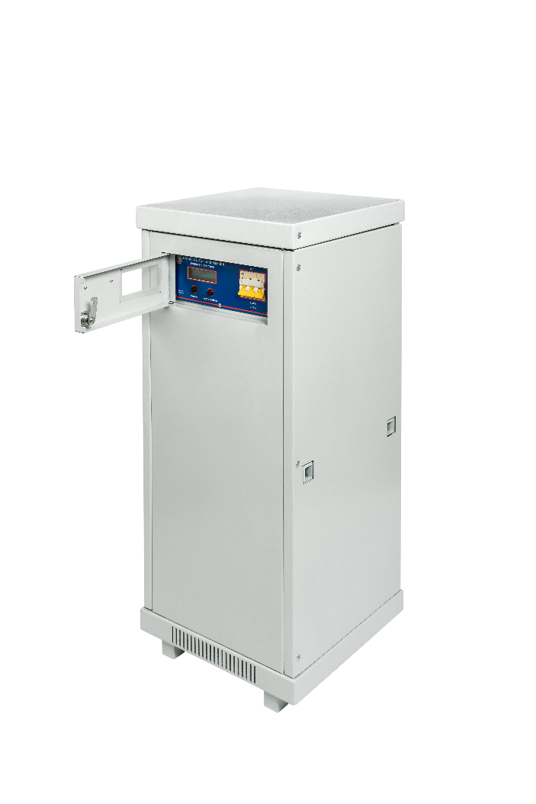
ООО "ПЗТТ"
 |  |  |  |  | г.Псков, пер.Шоссейный, д.11
 |  |  |  |  | www.pztt.ru |  | sales@pztt.ru
 | ПРАЙС-ЛИСТ |  |  |  | Действителен с 12.02.2026

 | МОДЕЛЬ PROGRESS | Мощность кВа | Дипазон выходных напряжений | Диапазон входных напряжений |  | Габаритные размеры, мм ш*г*в | Вес, кг | Цена руб.
 |  |  |  | предельный | номинальный |  |  | Розничная
"У Т В Е Р Ж Д А Ю" Директор ООО "ПЗТТ" _________ // | Cтабилизаторы напряжения PROGRESS серии TR
 | Однофазные
 | 8000ТR-50 | 8 | 220±2,5% | 100-300 | 120-270 | 530*276*290 | 30 | 75800
 | 10000ТR-50 | 10 | 220±2,5% | 100-300 | 120-270 | 530*276*290 | 33 | 79600
 | 12000ТR-50 | 12 | 220±2,5% | 100-300 | 120-270 | 530*276*290 | 35 | 85600
 | Трехфазные
 | состоят из трех однофазных стабилизаторов напряжения
 | 24000ТR-50-3 | 24 | 380±2,5% | 173-553 | 208-467 | 3шт*530*276*290 |  | 227400
 | 30000ТR-50-3 | 30 | 380±2,5% | 173-553 | 208-467 | 3шт*530*276*290 |  | 238800
 | 36000ТR-50-3 | 36 | 380±2,5% | 173-553 | 208-467 | 3шт*530*276*290 |  | 256800
 | Cтабилизаторы напряжения PROGRESS серии L*
 | Однофазные
 | 5000L-20 | 5 | 220±0,9% | 150-280 | 180-250 | 530*276*290 | 33 | 65000
 | 5000L-30 | 5 | 220±1,4% | 110-300 | 130-270 | 530*276*290 | 35 | 75200
 | 8000L-20 | 8 | 220±0,9% | 150-280 | 180-250 | 530*276*290 | 40 | 77000
 | 8000L-30 | 8 | 220±1,4% | 110-300 | 130-270 | 530*276*290 | 42 | 85000
 | 10000L-20 | 10 | 220±0,9% | 150-280 | 180-250 | 530*276*290 | 42 | 81000
 | 10000L-30 | 10 | 220±1,4% | 110-300 | 130-270 | 530*276*290 | 44 | 89900
 | 12000L-20 | 12 | 220±0,9% | 150-280 | 180-250 | 530*276*290 | 46 | 88000
 | 12000L-30 | 12 | 220±1,4% | 110-300 | 130-270 | 530*276*290 | 48 | 110200
 | 15000L-20 | 15 | 220±0,9% | 150-280 | 180-250 | 530*276*290 | 49 | 99100
 | 15000L-30 | 15 | 220±1,4% | 110-300 | 130-270 | 530*276*290 | 52 | 126000
 | 20000L-20 | 20 | 220±0,9% | 150-280 | 180-250 | 355*405*835 | 80 | 148000
 | 20000L-30 | 20 | 220±1,4% | 110-300 | 130-270 | 355*405*835 | 84 | 167500
 | 30000L-20 | 30 | 220±0,9% | 150-280 | 180-250 | 355*405*835 | 90 | 166100
 | 30000L-30 | 30 | 220±1,4% | 110-300 | 130-270 | 355*405*835 | 92 | 178800
 | 50000L-20 | 50 | 220±0,9% | 150-280 | 180-250 | 405*475*940 | 100 | 269500
 | 50000L-30 | 50 | 220±1,4% | 110-300 | 130-270 | 405*475*940 | 110 | 325900
 | 80000L-20 | 80 | 220±0,9% | 150-280 | 180-250 | 405*475*940 | 120 | 355400
 | 80000L-30 | 80 | 220±1,4% | 120-280 | 160-260 | 405*475*940 | 130 | по запросу
 | 100000L-20 | 100 | 220±0,9% | 150-280 | 180-250 | 550*600*1500 | 160 | по запросу
 | 100000L-30 | 100 | 220±1,4% | 120-280 | 160-260 | 550*600*1500 | 170 | по запросу
 | 120000L-20 | 120 | 220±0,9% | 150-280 | 180-250 | 550*600*1500 | 170 | по запросу
 | 120000L-30 | 120 | 220±1,4% | 120-280 | 160-260 | 550*600*1500 | 180 | по запросу
 | 140000L-20 | 140 | 220±0,9% | 150-280 | 180-250 | 550*600*1500 | 160 | по запросу
 | 160000L-20 | 160 | 220±0,9% | 150-280 | 180-250 | 550*600*1500 | 170 | по запросу
 | Трехфазные
 | состоят из трех однофазных стабилизаторов напряжения
 | 15000L-20-3 | 15 | 380±0,9% | 260-484 | 312-433 | 3шт*530*276*290 |  | 195000
 | 15000L-30-3 | 15 | 380±1,4% | 190-519 | 225-467 | 3шт*530*276*290 |  | 225600
 | 24000L-20-3 | 24 | 380±0,9% | 260-484 | 312-433 | 3шт*530*276*290 |  | 231000
 | 24000L-30-3 | 24 | 380±1,4% | 190-519 | 225-467 | 3шт*530*276*290 |  | 255000
 | 30000L-20-3 | 30 | 380±0,9% | 260-484 | 312-433 | 3шт*530*276*290 |  | 243000
 | 30000L-30-3 | 30 | 380±1,4% | 190-519 | 225-467 | 3шт*530*276*290 |  | 269700
 | 36000L-20-3 | 36 | 380±0,9% | 260-484 | 312-433 | 3шт*530*276*290 |  | 264000
 | 36000L-30-3 | 36 | 380±1,4% | 190-519 | 225-467 | 3шт*530*276*290 |  | 330600
 | 45000L-20-3 | 45 | 380±0,9% | 260-484 | 312-433 | 3шт*530*276*290 |  | 297300
 | 45000L-30-3 | 45 | 380±1,4% | 190-519 | 225-467 | 3шт*530*276*290 |  | 378000
 | 60000L-20-3 | 60 | 380±0,9% | 260-484 | 312-433 | 3шт*355*405*835 |  | 444000
 | 60000L-30-3 | 60 | 380±1,4% | 190-519 | 225-467 | 3шт*355*405*835 |  | 502500
 | 90000L-20-3 | 90 | 380±0,9% | 260-484 | 312-433 | 3шт*355*405*835 |  | 498300
 | 90000L-30-3 | 90 | 380±1,4% | 190-519 | 225-467 | 3шт*355*405*835 |  | 536400
 | 150000L-20-3 | 150 | 380±0,9% | 260-484 | 312-433 | 3шт*405*475*940 |  | 808500
 | 150000L-30-3 | 150 | 380±1,4% | 190-519 | 225-467 | 3шт*405*475*940 |  | 977700
 | 240000L-20-3 | 240 | 380±0,9% | 260-484 | 312-433 | 3шт*405*475*940 |  | 1066200
 | 240000L-30-3 | 240 | 380±1,4% | 208-484 | 277-484 | 3шт*405*475*940 |  | по запросу
 | 300000L-20-3 | 300 | 380±0,9% | 260-484 | 312-433 | 3шт*550*600*1500 |  | по запросу
 | 300000L-30-3 | 300 | 380±1,4% | 208-484 | 277-484 | 3шт*550*600*1500 |  | по запросу
 | 360000L-20-3 | 360 | 380±0,9% | 260-484 | 312-433 | 3шт*550*600*1500 |  | по запросу
 | 360000L-30-3 | 360 | 380±1,4% | 208-484 | 277-484 | 3шт*550*600*1500 |  | по запросу
 | 420000L-20-3 | 420 | 380±0,9% | 260-484 | 312-433 | 3шт*550*600*1500 |  | по запросу
 | 420000L-30-3 | 420 | 380±1,4% | 208-484 | 277-484 | 3шт*550*600*1500 |  | по запросу
 | 480000L-20-3 | 480 | 380±0,9% | 260-484 | 312-433 | 3шт*550*600*1500 |  | по запросу
 | 480000L-30-3 | 480 | 380±1,4% | 208-484 | 277-484 | 3шт*550*600*1500 |  | по запросу
 | Гарантийные обязательства - 3 года. * По заказу стабилизаторы серии L можно изготовить в промышленном исполнении, данный вид стабилизаторов предназначен для работы в сетях с повышенным коэфициентом нелинейных искажений тока в нагрузке, стоимость данных изделей уточняется по запросу. ** Стабилизаторы мощностью до 12000ВА могут быть изготовлены со встроенным ручным байпасом

доп.оборуд.
ООО "ПЗТТ"
 |  |  |  | г.Псков, пер.Шоссейный, д.11
 |  |  |  | www.pztt.ru |  | sales@pztt.ru
 | ПРАЙС-ЛИСТ |  |  | Действителен с 12.02.2026

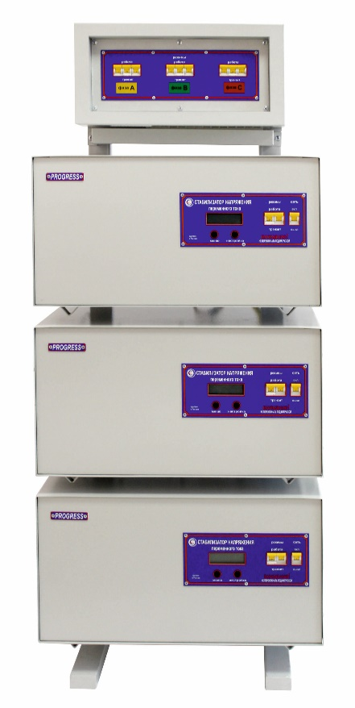
 | МОДЕЛЬ PROGRESS |  |  |  | Габаритные размеры, мм в*ш*г | Вес, кг | Цена руб.
 |  |  |  |  |  |  | Розничная
 | Стойки к трехфазным стабилизаторам PROGRESS
 | Стойка PROGRESS 36 |  |  |  | 1230*460*250 | 15 | 19000
 | Стойка PROGRESS 45 |  |  |  | 1230*460*250 | 16 | 22000
 | Стойка PROGRESS 36 с БКС |  |  |  | 1230*460*250 | 16 | 26500
 | Стойка PROGRESS 45 с БКС |  |  |  | 1230*460*250 | 16 | 37400
 | Стойка PROGRESS 36 с Байпас |  |  |  | 1230*460*250 | 19 | 32000
 | Стойка PROGRESS 45 с Байпас |  |  |  | 1230*460*250 | 24 | 44200
 | Стойка PROGRESS 36 с Байпас +БКС |  |  |  | 1230*460*250 | 19 | 35600
 | Стойка PROGRESS 45 с Байпас +БКС |  |  |  | 1230*460*250 | 26 | 49100
 | Стойка PROGRESS "G" 9-36 |  |  |  | 1500*570*420 | 17 | по запросу
 | Стойка PROGRESS "G" 9-36 с БКС |  |  |  | 1500*570*420 | 17 | по запросу
 | Блок коммутации
 | PROGRESS 60 Байпас + БКС |  |  |  | 1133*776*215 | 55 | 122300
 | PROGRESS 90 Байпас + БКС |  |  |  | 1133*776*216 | 65 | 149500
 | PROGRESS 150 Байпас + БКС |  |  |  | 1230*952*250 | 80 | 208800
 | PROGRESS 240 Байпас + БКС |  |  |  | 1230*952*251 | 95 | 227600
 | PROGRESS 60 Байпас |  |  |  | 1133*776*215 | 52 | 99000
 | PROGRESS 90 Байпас |  |  |  | 1133*776*215 | 62 | 106900
 | PROGRESS 150 Байпас |  |  |  | 1230*952*250 | 75 | 155400
 | PROGRESS 240 Байпас |  |  |  | 1230*952*250 | 90 | 169100
 | PROGRESS 360 Байпас |  |  |  | 1280*890*250 | 110 | по запросу
 | PROGRESS 480 Байпас |  |  |  | 1280*890*250 | 130 | по запросу
 | Автотрансформаторы серийные в корпусе
 | Тип | Мощность ВА | Номинал. Uвход. В | Номинал. Uвых. В | Габариты ШхГхВ, мм | Вес, кг | Цена руб.
 |  |  |  |  |  |  | розничная
 | АТ3000R | 3000 | 100-305 | 220 | 500*276*290 | 16 | по запросу
 | АТ5000R | 5000 | 100-305 | 220 | 500*276*290 | 20 | по запросу
 | АТ8000R | 8000 | 100-305 | 220 | 500*276*290 | 24 | по запросу
 | АТ10000R | 10000 | 100-305 | 220 | 500*276*290 | 27 | по запросу
 | АТ12000R | 12000 | 100-305 | 220 | 500*276*290 | 30 | по запросу
 | Трансформаторы разделительные в корпусе (ОСЗ)
 | ОСЗ - 2.0 У2 | 2000 | 220 | 12; 24; 36; 42; 127; 220; 380 | 500*276*290 | 26 | по запросу
 | ОС3 - 3.0 У2 | 3000 | 220 | 12; 24; 36; 42; 127; 220; 380 | 500*276*290 | 28 | по запросу
 | ОСЗ - 4.0 У2 | 4000 | 220 | 12; 24; 36; 42; 127; 220; 380 | 500*276*290 | 35 | по запросу
 | ОСЗ - 5.0 У2 | 5000 | 220 | 12; 24; 36; 42; 127; 220; 380 | 440*440*430 | 40 | по запросу
 | ОСЗ - 8.0 У2 | 8000 | 220 | 12; 24; 36; 42; 127; 220; 380 | 440*440*430 | 45 | по запросу
 | ОСЗ - 10.0 У2 | 10000 | 220 | 12; 24; 36; 42; 127; 220; 380 | 440*440*430 | 75 | по запросу
 | ОСЗ - 12.0 У2 | 12000 | 220 | 12; 24; 36; 42; 127; 220; 380 | 440*440*430 | 100 | по запросу
 | ОСЗ - 20.0 У2 | 20000 | 220 | 12; 24; 36; 42; 127; 220; 380 | 440*440*430 | 120 | по запросу
 | ОСЗ - 30.0 У2 | 30000 | 220 | 12; 24; 36; 42; 127; 220; 380 | 440*440*430 | 160 | по запросу

 | Гарантийные обязательства 3 года

